capacidad
UNAM. PLANTA FÍSICA
CAPACIDAD INSTALADA 2023
POR FUNCIÓN
(EDIFICIOS)

 |  |  | Extensión Universitaria | Gestión Institucional
 | Investigación | Docencia |  |  | Otros | Total

Construida | 319 | 1000 | 95 | 107 | 20 | 1,541

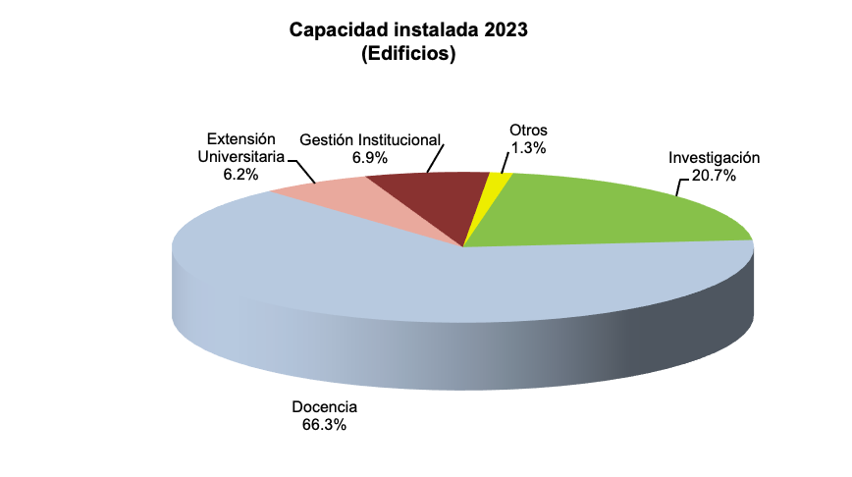
 |  |  |  |  |  |  | Investigación | 319 | 20.70
UNAM. PLANTA FÍSICA |  |  |  |  |  |  | Docencia | 1,000 | 64.89
CAPACIDAD INSTALADA POR ZONA GEOGRÁFICAa |  |  |  |  |  |  | Extensión Universitaria | 95 | 6.16
2023 |  |  |  |  |  |  | Gestión Institucional | 107 | 6.94
 |  |  |  |  |  |  | Otros | 20 | 1.30
 |  |  | Edificios construidos |  |  |  |  | 1,541 | 100.0
 |  | Conjuntos

Extranjero |  | 11 | 11
Interior de la República |  | 122 | 343
Área metropolitana |  | 145 | 659
Ciudad Universitaria |  | 190 | 528

T O T A L |  | 468 | 1,541

a Constantemente se actualiza el SIPLAFI, reportando conjuntos y/o edificios que cambian de función y/o han dejado de pertenecer a la Universidad, reflejados en el presente informe.

FUENTE: Sistema de Planta Física de la Dirección General de Obras y Conservación, UNAM.

